見本
写真を貼る位置
写真は必須ではございません。
企業によって必要な場合もあるため都度ご依頼します。
最新の日付を
ご記入ください
履 歴 書
 |  | 20×× 年 × 月 × 日現在
ふりがな | てっく たろう |  |  | 男 ・ 女 | 年 | 月 | 学歴・職歴
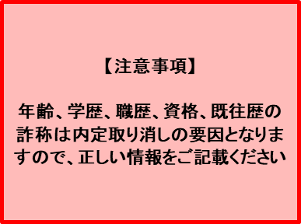
氏 名 | 鉄句 太郎
男女どちらか選択いただき、
不要な方は削除お願いします。
書類提出日のご年齢を
ご記入ください
PCアドレス推奨です。
（企業から課題や資料が
送付される可能性があるため）
生年月日 | ◯◯◯◯年 ◯月 ◯◯ 日生 （満 ◯歳）
ふりがな | とうきょうとしぶやくしぶや
現住所 | （〒 ◯◯ － ◯◯ ）
東京都渋谷区渋谷2丁目21－◯ △△マンション◯◯号室

扶養家族がいない場合、
「0名」とご記入お願いします。
IT関連以外の資格も 全てご記載ください
例）
普通自動車第一種運転免許
基本情報技術者試験
応用情報技術者試験 等
電話 |  |  | 携帯電話 | 090-0000-0000
E-mail | leverages@gmail.com
配偶者 | 無 ・ 有 |  | 扶養家族 | ( 0 )人 | 年 | 月 | 免許・資格
配偶者の有無を
選択いただき、
不要な方は削除お願いします
高校卒業年度からご記入ください
年 | 月 | 学歴・職歴 |  |  | 20▲▲ | ▲ | ◯◯◯◯免許
 |  | 学歴 |  |  | 20▲▲ | ▲ | ◯◯◯◯試験
20▲▲ | ▲ | 〇〇高等学校 卒業 |  |  | 20▲▲ | ▲ | ◯◯◯◯試験
学部・学科名までご記入ください
20▲▲ | ▲ | △△大学 △△学部△△学科 入学 |  |  |  |  | 以上
20▲▲ | ▲ | △△大学 △△学部△△学科 卒業

［alt］を押しながら［enter］を押すと、セル内で改行できます
 |  | 職歴
20▲▲ | ▲ | レバレジーズ株式会社 入社 |  |  | 備考
20▲▲ | ▲ | レバレジーズ株式会社 退社 |  |  | 貴社の規定に従います。 ※待遇面などで特記事項がある場合はご記載ください
20▲▲ | ▲ | レバテックキャリア株式会社へ参画 （業務委託として）
 |  | 現在に至る
・西暦で統一してください
雇用形態が正社員以外の場合はその旨を括弧で記載してください。（業務委託）（契約社員）など

